상품제안서
세로 수첩식 인쇄 밴드 | 상품코드: S23390

 |  |  |  |  |  |  | 02-713-8555 | www.synergygift.co.kr
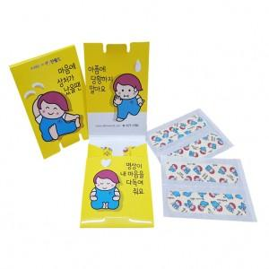 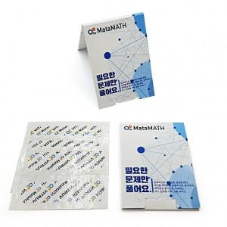 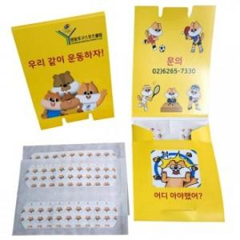

【상세/제작정보】

【인쇄/포장옵션】 | 풀칼라 / 포장불가능

【공급단가】 | 수량 | 2,000~ | 3,000~ | 5,000~ | 8,000~ | 10,000~
*VAT별도 | 4매 | 440원 | 420원 | 410원 | 390원 | 380원
 | 6매 | 490원 | 480원 | 460원 | 440원 | 430원
 | 8매 | 560원 | 540원 | 520원 | 500원 | 490원
 | 10매 | 620원 | 590원 | 570원 | 550원 | 530원

【상품 URL】 | https://www.synergygift.co.kr:443/src/goods_detail.php?gdno=23390

